Заказ
 |  | ОБРАЗЕЦ заполнения
 |  | Заказ на изготовление металических изделий
 | Заказчик | Дмитровское шоссе Алеся
 | Телефон
 | Дата и счет | № счета от

1 | 2 | 3 | 4 | 5 | 6 | 7 | 8 | 9 | 10 | 11 | 12 | 13 | 14 | 15 | 16 | 17 | 18 | 19 | 20 | 21
№ | Наименование | Кол-во, ед. | Высота двери по коробке, мм | Ширина двери по коробке, мм | Открывание | Размер рабочей створки, мм | Окрас RAL | Наличник | Доводчик | Навес на рабочей створке, кол-во шт. | Навес на второй створке, кол-во шт. | Стекло на рабочей створке, кол-во | Стекло на второй створке, кол-во | Решетка на рабочей створке, кол-во | Решетка на второй створке, кол-во | Наличие фрамуги | Высота фрамуги, мм | Примечание (размер стёкол и решёток, если есть) (доп. информация по заказу) | № Шильды | Маркировка изделия
1 | Дверь ДМ Техническая | 1 | 2030 | 830 | левая |  | 9016 | да | нет | 2 |  |  |  |  |  |  |  | без порога, нажимная ручка черная, цилиндровый механизм под ключ/ключ |  | 1
2 | Дверь ДМ Техническая | 1 | 2030 | 830 | правая |  | 9016 | да | нет | 2 |  |  |  |  |  |  |  | без порога, нажимная ручка черная, цилиндровый механизм под ключ/ключ |  | 2
3 | Дверь ДМ Техническая | 1 | 2000 | 840 | правая |  | 9016 | да | нет | 2 |  |  |  |  |  |  |  | без порога, нажимная ручка черная, цилиндровый механизм под ключ/ключ |  | 4
4 | Дверь ДМ Техническая | 1 | 1920 | 830 | левая |  | 9016 | да | нет | 2 |  |  |  |  |  |  |  | без порога, нажимная ручка черная, цилиндровый механизм под ключ/ключ |  | 5
5 | Дверь ДМ Техническая | 1 | 1940 | 630 | правая |  | 9016 | да | нет | 2 |  |  |  |  |  |  |  | без порога, нажимная ручка черная, цилиндровый механизм под ключ/вертушка |  | туалет
6 | Дверь ДМ Техническая | 1 | 1910 | 730 | левая |  | 9016 | да | нет | 2 |  |  |  |  |  |  |  | Внутреннего открывания без порога, нажимная ручка черная, цилиндровый механизм под ключ/ключ, |  | подсобка
7 | Дверь ДМ Техническая | 1 | 1970 | 830 | левая |  | 9016 | да | нет | 2 |  |  |  |  |  |  |  | без порога, нажимная ручка черная, цилиндровый механизм под ключ/ключ |  | 7


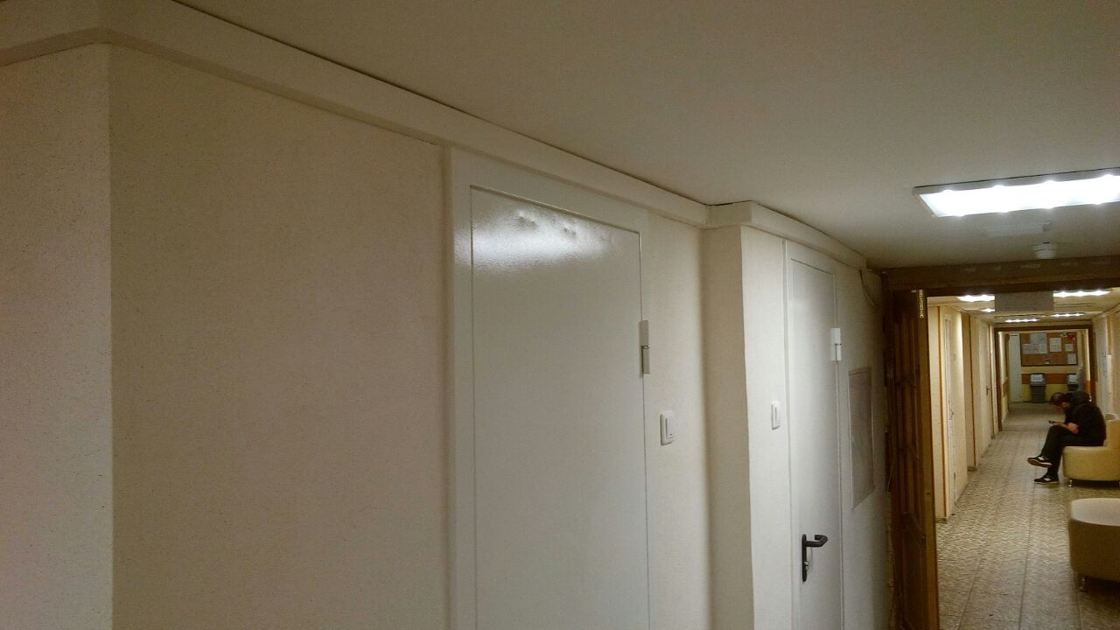
 | Зказчик: | ___________________________________/_____________________________

 |  |  |  |  |  | М.П.

